Накладная-№3
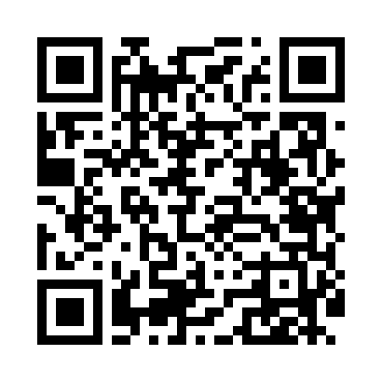
Номер товарно-транспортной накладной: |  |  | Торговый представитель: Kamol aka
Поставщик: Toshkent falcon fly 2 |  |  | Телефон торгового представителя: +998979626299
Дата отгрузки: 27.12.2025 |  |  | Контрагент: """" Klient
Дата консигнации: |  |  | Адрес:
Доставщик: |  |  | Телефон:
Телефон доставщика:
Время заказа: 27.12.2025 11:33:44
№ | Штрих-код | Название товаров (работ,услуг) | Количество | Количество в кейсе | Цена | Сумма
 |  |  | 48 |  |  | 1314000
1 | 6915641742940 | Пластмасса салатница D174294 24x18.5x4 см DB- 59-32 | 6 | 6 шт. | 25,000 | 150,000
2 | 6915641921109 | Пластмасса ликоб 25.5x15 см DB-59-3 | 4 | 4 шт. | 28,000 | 112,000
3 | 6920250467429 | Пластмасса пиёла 021-50 DB-67-42-1 | 12 | 12 шт. | 18,000 | 216,000
4 | 6920250467597 | Пластмасса коса DB-67-132 | 12 | 12 шт. | 22,000 | 264,000
5 | 6905621392388 | Металл қошиқ DB-92-38 | 2 | 2 шт. | 43,000 | 86,000
6 | 6905621392395 | Металл санчқи DB-92-39 | 2 | 2 шт. | 43,000 | 86,000
7 | 6920250567884 | Пластиковый салатница 60409 DB-67-88 | 10 | 10 шт. | 40,000 | 400,000
Итого: 1314000

